PASAPORTE
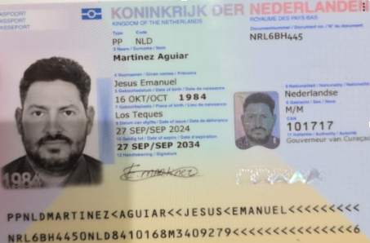

Nombre | Jesús | Nombre
Nombre | Emanuel | Apellido
Apellido | Martinez
Apellido | Aguiar | Género: .
Pasaporte | NRL6BH445 | Pasaporte
Fecha de nacimiento | 1984-10-16 | Fecha de nacimiento
Edad | 42 | Edad
Estado civil |  | Estado civil
Dirección | Kaya seru kosta #20 | Dirección
País | Curazao | Nacionalidad y domicilio:
Email: | emanuel@rgcnv.com | Email:
Teléfono | 599 9 695 2270 | Teléfono
Profesión | Electricista | Profesión
RH | O+ ( no esta seguro) | RH
Seguro | SVB | Seguro
Peso | 86,6 | Peso
Altura | 1,79 | Altura
Idioma | Español, Inglés, Holandés, Portugues y Papiamentu | Idioma

Salud
Estadia

COSTEO
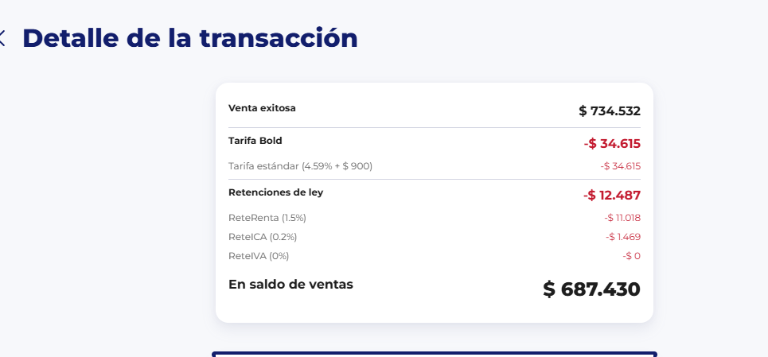
 |  |  |  |  |  |  |  |  |  |  | LIBRO DIARIO CONTABLE | AQUI SE RELACIONA LOS PAGOS
 |  |  |  |  |  |  |  | ESTADO DE CUENTA |  |  | PAGOS
ARCHIVO DE DOCUMENTOS MÉDICOS | PAGOS-FACTURA | RESERVAS Y CONFIRMACION | SERVICIOS | PROVEEDOR | CANTIDAD | PRECIO UNITARIO EN DOLARES | PASAJERO 1 PRECIO EN DOLARES | PAGOS EN PESOS | RETENCIÓN EN LA FUENTE | PAGO TOTAL | PROVEEDOR - NOMBRE COMERCIAL | Fecha del pago | Valor del pago | Forma de pago de donde salió el dinero | Tipo de movimiento | Comentarios
Archivado | Facturado | Confirmado | Video llamada con especialista en MEDICINA DE DEPORTE | Biuman Centro Medico Deportivo | 1,00 Unidades | $93.00 | $93.00 | $237,600 | $0 | $237,600 | Biuman Centro Medico Deportivo | 2026-07-21 | $237,600 |  | TRANSFERENCIA BANCARIA

 |  |  | 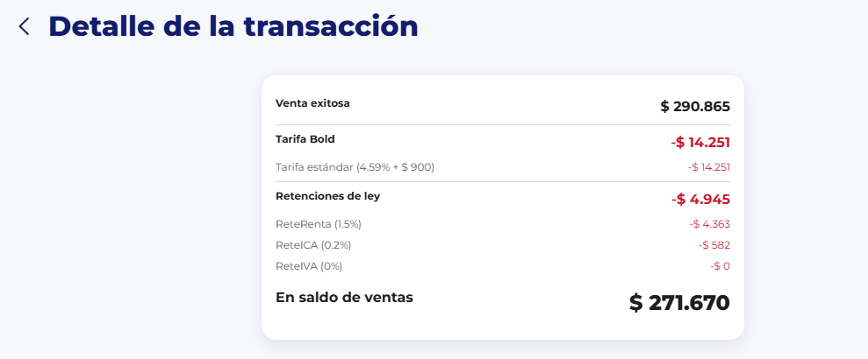 |  | 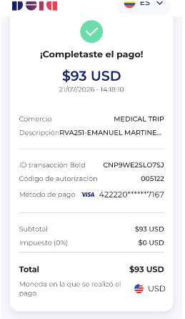 |  |  | $34,070 | UTILIDAD

ARCHIVO DE DOCUMENTOS MÉDICOS | PAGOS-FACTURA | RESERVAS Y CONFIRMACION | SERVICIOS | PROVEEDOR | CANTIDAD | PRECIO UNITARIO EN DOLARES | PASAJERO 1 PRECIO EN DOLARES | PAGOS EN PESOS | RETENCIÓN EN LA FUENTE | PAGO TOTAL | PROVEEDOR - NOMBRE COMERCIAL | Fecha del pago | Valor del pago | Forma de pago de donde salió el dinero | Tipo de movimiento | Comentarios
Archivado | Facturado | Confirmado | TSH: Hormona estimulante de la tiroides | ECHAVARRIA | 1,00 Unidades | $ 17,00 | $ 17,00 | $121,300 | $0 | $121,300 | CRUCE DE CUENTA SALDO A FAVOR
Archivado | Facturado | Confirmado | T3L: Triyodotironina Libre | ECHAVARRIA | 1,00 Unidades | $ 13,00 | $ 13,00
Archivado | Facturado | Confirmado | T4L: Tiroxina Libre | ECHAVARRIA | 1,00 Unidades | $ 10,00 | $ 10,00
Archivado | Facturado | Confirmado | Anti-TPO: Anticuerpos anti peroxidasa tiroidea | ECHAVARRIA | 1,00 Unidades | $ 46,00 | $ 46,00
Archivado | Facturado | Confirmado | TIROIDEOS: Tiroglobulinicos, anticuerpos por EIA | ECHAVARRIA | 1,00 Unidades | $ 46,00 | $ 46,00
 | DMS 437 | Confirmado | Servicio Medical Trip Colombia - Acompañamiento presencial y Virtual en español x 8 horas | JOHANNS | 0,50 Unidades | $ 65,00 | 32.5 | $191,125 | $0 | $191,125 | JOHANNS ANDRES ACOSTA | 2026-07-31 | $191,125 | JURÍDICA BANCOLOMBIA | TRANSREFENCIA BANCARIA
 |  | Confirmado | Servicios Medical Trip Colombia Traslados Hotel-Clínica por trayectos cortos | JOHANNS | 2,00 Unidades | $ 23,00 | 46
 |  | Confirmado | Fee 6 %pago con Tarjeta de crédito | BOLD | 1,00 Unidades | $ 13,00 | $ 13,00
 |  |  |  |  |  | Total | 225.5 | $312,425 | Total pagado
 |  |  |  |  |  | Diferencia del dólar BOLD | 10.5 | $687,430 | Total cobrado
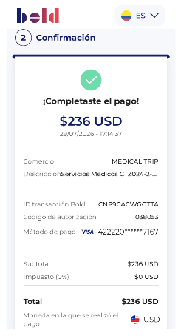
 |  |  |  |  |  | TOTAL | 236 | $375,005 | UTILIDAD

PROXIMO VIAJE
